Высота
Высота Солнца от восхода до полудня. Март 20 - Сентябрь 22
Высота солнца. Солнцестояние. Июнь 22.
Нижний Новгород |  |  |  | Программа работает для северной широты от тропика 24о до полярного круга 66о.
Март | 20 | Июнь | 22
81 | 5.1 | 124 | 6.2
72 | 10.8 | 110 | 14.8
63 | 16.0 | 96 | 24.2
54 | 20.6 | 83 | 33.3
45 | 24.4 | 69 | 41.2
36 | 27.5 | 55 | 47.4
27 | 29.9 | 41 | 51.9
18 | 31.6 | 28 | 54.9
9 | 32.6 | 14 | 56.6
0 | 32.9 | 0 | 57.1

Январь | 1 |  | Широта
42 | 1.3 |  | 56.32
37 | 3.3 |  | 5632
33 | 5.0 |  | 56.32
Высота Солнца. 1 января.
28 | 6.5
23 | 7.8
19 | 8.8
14 | 9.6
9 | 10.2
5 | 10.5
0 | 10.6

УрВремени
Разница между средним и истинным солнечным временем. Уравнение времени η = f(i), мин
 | η, мин
0 | 1.46
1 | 1.94
2 | 2.41
3 | 2.87
4 | 3.34
5 | 3.80
6 | 4.25
7 | 4.70
8 | 5.15
9 | 5.59
10 | 6.03
11 | 6.45
12 | 6.88
13 | 7.29
14 | 7.70
15 | 8.10
16 | 8.49
17 | 8.88
18 | 9.25
19 | 9.62
20 | 9.97
21 | 10.32
22 | 10.66
23 | 10.98
24 | 11.30
25 | 11.60
26 | 11.90
27 | 12.18
28 | 12.45
29 | 12.71
30 | 12.96
31 | 13.19
32 | 13.42
33 | 13.63
34 | 13.83
35 | 14.01
36 | 14.18
37 | 14.34
38 | 14.49
39 | 14.62
40 | 14.74
41 | 14.85
42 | 14.94
43 | 15.02
44 | 15.09
45 | 15.14
46 | 15.18
47 | 15.21
48 | 15.22
49 | 15.22
...

Постоянная
Солнечная постоянная, кВт/м2
 | S'o, кВт/м2
 | 1.418
 | 1.418
 | 1.418
 | 1.417
 | 1.417
 | 1.417
 | 1.417
 | 1.417
 | 1.417
 | 1.417
 | 1.417
 | 1.417
 | 1.417
 | 1.416
 | 1.416
 | 1.416
 | 1.416
 | 1.415
 | 1.415
 | 1.415
 | 1.415
 | 1.414
 | 1.414
 | 1.414
 | 1.413
 | 1.413
 | 1.413
 | 1.412
 | 1.412
 | 1.412
 | 1.411
 | 1.411
 | 1.410
 | 1.410
 | 1.410
 | 1.409
 | 1.409
 | 1.408
 | 1.408
 | 1.407
 | 1.407
 | 1.406
 | 1.406
 | 1.405
 | 1.404
 | 1.404
 | 1.403
 | 1.403
 | 1.402
 | 1.401
...

Справка
Программа работает в диапзоне широт от северного тропика 23,5о до полярного круга 66,5о
 |  |  |  |  |  |  | Дуговые единицы |  | Временные единицы
Города России | Северная широта |  |  | Восточная долгота |  |  | град | мин | час | мин | сек
Город | град | мин | десятичн. | град | мин | десятичн. | 106.00 | 30.000 | 7 | 6 | 0.0
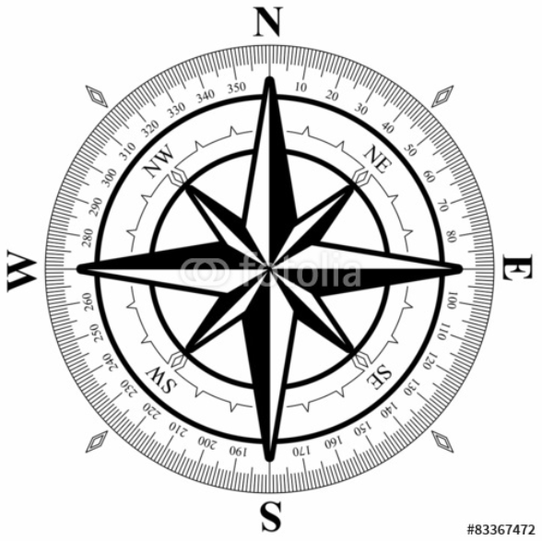
Сочи | 43.00 | 36.000 | 43.60 | 39.00 | 43.00 | 39.72
Владивосток | 43.00 | 7.000 | 43.12 | 131.00 | 53.00 | 131.88
Севастополь | 44.00 | 37.000 | 44.62 | 33.00 | 31.00 | 33.52
Южно-Сахалинск | 46.00 | 58.000 | 46.97 | 142.00 | 44.00 | 142.73
Волгоград | 48.00 | 42.000 | 48.70 | 44.00 | 31.00 | 44.52
Гринвич | 51.00 | 28.000 | 51.47 | 0.00 | 0.00 | 0.00
Кызыл | 51.00 | 43.000 | 51.72 | 94.00 | 26.00 | 94.43
Орел | 52.00 | 58.000 | 52.97 | 36.00 | 4.00 | 36.07
Иркутск | 52.00 | 17.000 | 52.28 | 104.00 | 17.00 | 104.28
Петропавловск | 53.00 | 2.000 | 53.03 | 158.00 | 39.00 | 158.65
Калининград | 54.00 | 43.000 | 54.72 | 20.00 | 30.00 | 20.50
Омск | 54.00 | 59.000 | 54.98 | 73.00 | 22.00 | 73.37
Москва | 55.00 | 45.000 | 55.75 | 37.00 | 37.00 | 37.62
Новосибирск | 55.00 | 1.000 | 55.02 | 82.00 | 55.00 | 82.92
Н. Новгород | 56.00 | 19.000 | 56.32 | 44.00 | 0.00 | 44.00
Екатеринбург | 56.00 | 50.000 | 56.83 | 60.00 | 36.00 | 60.60
Братск | 56.00 | 9.000 | 56.15 | 101.00 | 38.00 | 101.63
Тюмень | 57.00 | 9.000 | 57.15 | 65.00 | 32.00 | 65.53
Ленинград | 59.00 | 56.000 | 59.93 | 30.00 | 19.00 | 30.32
Магадан | 59.00 | 34.000 | 59.57 | 150.00 | 48.00 | 150.80
Якутск | 62.00 | 2.000 | 62.03 | 129.00 | 44.00 | 129.73
Северодвинск | 64.00 | 34.000 | 64.57 | 39.00 | 49.00 | 39.82
Воркута | 67.00 | 29.000 | 67.48 | 64.00 | 3.00 | 64.05
Мурманск | 68.00 | 58.000 | 68.97 | 33.00 | 4.00 | 33.07
Сабетта | 71.00 | 15.000 | 71.25 | 72.00 | 6.00 | 72.10
Полярный круг на широте fi = 66о 33'

Формулы
